PSW
LOGO
 |  | Abrechnungsbeleg
 |  | für Materialeinkäufe, Auszahlungen, Spesen usw.
 |  | Name, Vorname: | [NAME] [PRENAME]
 |  | Adresse: | [ADDRESS]
 |  | PLZ, Ort: | [POSTAL_CODE] [LOCATION]
Primarschulkreis Worb |  | Bank/PC/bar:
 |  | Bank-/PC-Kto.Nr.: | [IBAN]

Datum | Bezeichnung |  |  | Budgetkonto | Betrag

Total |  |  |  |  | -
Alle Einkäufe sind mit Quittungen zu belegen! Quittungen auf ein A4-Blatt kleben, nur einseitig! Einzahlungsscheine an den Rechnungsbelegen belassen, keine Belege mit Bostich zusammenheften! Nur noch Büroklammern.
Datum: | 11/30/2024 | Lehrer/in:
Zahlungsanweisung
Datum: |  | Betrag:
Visum: |  | Kontonummer: | [IBAN]
Für die Schulleitung:
Barauszahlung; Betrag erhalten:

PSW-M
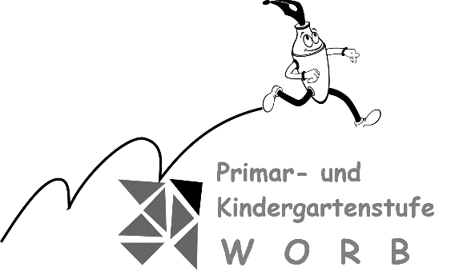
 |  | Abrechnungsbeleg
 |  | für Materialeinkäufe, Auszahlungen, Spesen usw.
 |  | Name, Vorname:
 |  | Adresse:
 |  | PLZ, Ort:
 |  | Bank/PC/bar:
 |  | Bank-/PC-Kto.Nr.:

Datum | Bezeichnung |  |  | Budgetkonto | Betrag
2006-01-12 | Papeterie; Leim, Klebstreifen usw. |  |  | 173.313.00 | 18.50
2006-01-14 | Rüfenacht & Co.; Nägel, Schrauben |  |  |  | 28.50
2006-01-16 | Printshop; Halbkarton |  |  |  | 16.00
2006-01-19 | Heim + Hobby; Sand |  |  |  | 14.00
 | Heim + Hobby; Gips |  |  |  | 5.00
2006-01-23 | Farb Oase; Dispersion |  |  |  | 13.50

Total |  |  |  |  | 95.50
Alle Einkäufe sind mit Quittungen zu belegen (auf Rückseite aufkleben)!
Datum: | 2006-01-24 | Lehrer/in: | Lisbeth Muster
Zahlungsanweisung
Datum: | 2006-01-26 | Betrag: |  | 95.50
Visum: | hm | Kontonummer: | 173.313.00
Für die Schulleitung: |  | H.U. Musterhans
Barauszahlung; Betrag erhalten:

